Metodedokumentation 113,114
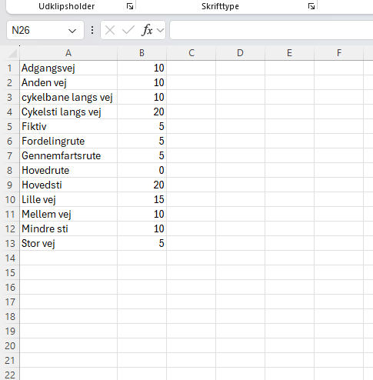
Først laves Serviceområde (Fra lag) i QGIS. Der anvendes først en vægtning af vejmidterne baseret på hastighedsforhold (se th). I denne vægtning benyttes en 3 km strækning, hvor værdien 0,2 svarer til en rejsetid på 0,2 timer (15 minutter). Efter denne beregning etableres en buffer på 50 meter omkring servicelaget.

Herefter anvendes funktionen Zonal statistik med det bufferede servicelag som zoneinput og det binære naturlag som værdigrundlag. Den gennemsnitlige naturandel langs ruten beregnes på denne måde. Følgende arealtyper indgår i naturkategorien: Rekreativt område/sportsplads, råstofudvinding, landbrug ekstensiv, skov, skov våd, natur, natur våd, natur våd landbrug ekstensiv, natur tør, landbrug ekstensiv, sø, vandløb og hav. Værdierne for disse naturtyper indsættes i en reklassifikationstabel, hvor de omkodes til værdien 1. Datagrundlag Vejmidter udgør grundlaget for rute- og hastighedsberegningerne, hvor hastighedsvægtningen er indarbejdet i laget. Arealanvendelsen stammer fra LU Ag 2021, som er hentet via: https://envs.au.dk/om-instituttet-1/faglige-omraader/samfund-miljoe-og-ressourcer/arealanvendelse-og-gis/landskab-natur-og-biodiversitet

Metodedokumentation 118,119
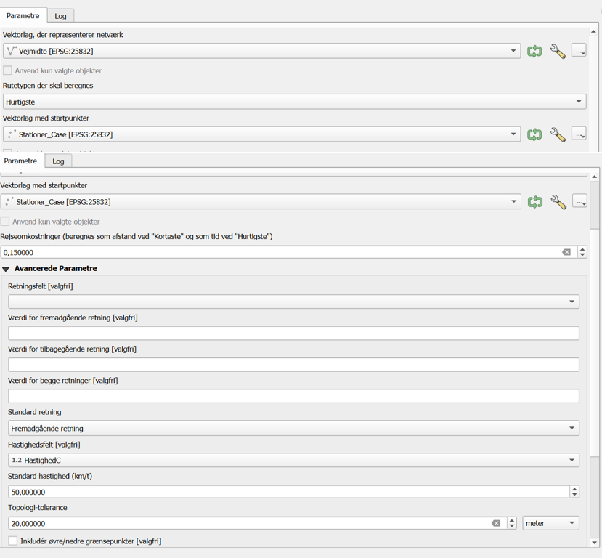
Formålet er at undersøge, hvor stor en andel af adresserne i områderne omkring stationerne der er dækket af cykelinfrastruktur. Adressepunkterne hentes ved hjælp af QuickOSM. Der etableres først en buffer på 3000 meter omkring stationerne. Funktionen Optæl punkter i polygon anvendes herefter til at identificere alle adresser inden for bufferen. Resultatet udgør et lag, der repræsenterer samtlige adresser inden for en afstand af 3 km fra stationerne. Serviceområderne genereres efterfølgende ved brug af et vægtet vejmidtelag. I denne proces anvendes en tolerance på 20 samt en rejseomkostning på 540. Hastigheden i beregningen baseres på hastighedskolonnen i vejmiddelaget. Funktionen Serviceområde fra lag bruges til at beregne de områder, der kan nås via cykelinfrastruktur under de angivne forudsætninger. Datagrundlag – Danske stationer – Vejmidter – Adresser (fra QuickOSM)

